背景
人物背景 Background

 | 角色名 |  | 背景获利 |  |  |  | 背景描述
 | 玩家 |  | 属性值 | 力量、智力、魅力 | 专长 | 熟习 | 权力、财富还有荣耀伴随你在城堡中长大，你那贵不可言的小家族确保你受到了一流的教育，其中有些教导令你感激，而有些则只让你觉得愤慨。在城堡中的时光，尤其是在长久以来耳濡目染于宫廷中的家族往来，也培养了你足以胜任领袖的许多才能。
 | 故乡 |  | 技能熟练
 | 背景 |  | 工具熟练 | 选择一种赌具
 |  |  | 背景装备 | 选择A或B：(A)赌具（同上所选）、高档服装、香水、29GP，或(B)50GP
 | 年龄 | 身高
 | 性别 | 体重

 | 人物形象 |  | 个性 |  |  |  |  | 人物立绘
 |  |  |  |  |  |  |  | 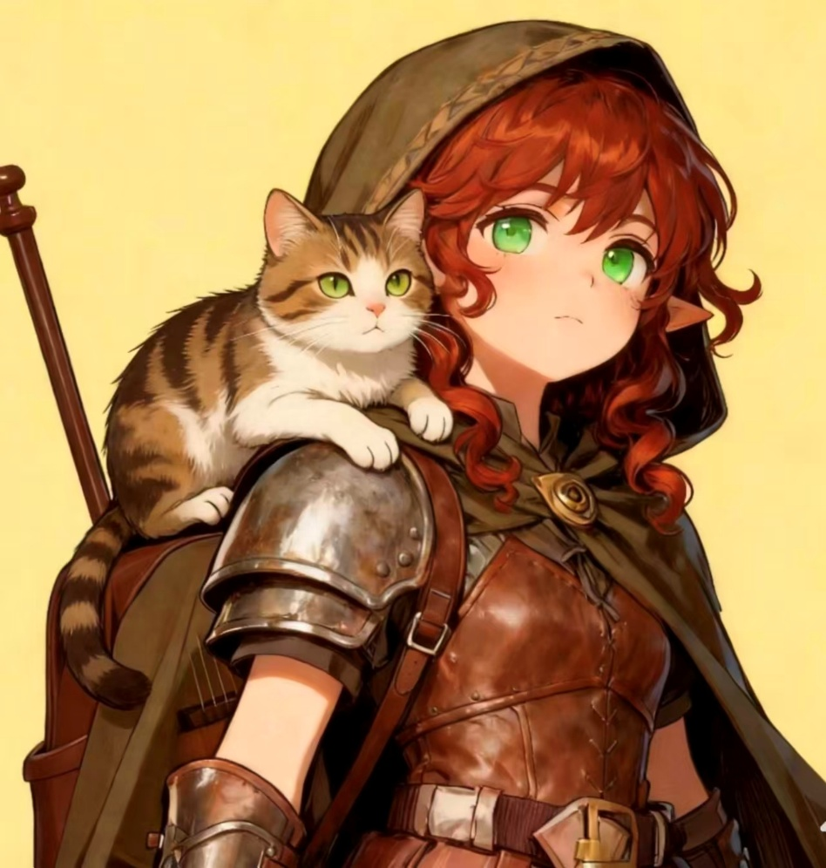
 |  |  | 理念
 |  |  | 羁绊
 |  |  | 缺陷

 |  |  | 背景故事

 | 语言

 | 熟练工具

主要
DND 5E2024 人物卡<悲灵v1.0.0> |  |  |  |  |  |  |  |  |  |  |  |  |  |  |  |  |  |  |  |  |  |  |  |  |  |  |  |  |  |  |  |  |  |  |  |  |  |  |  |  |  |  | #VALUE! | 生命值小工具 |  |  |  |  |  |  |  |  | 生命骰使用期望 |  |  |  |  |  |  | 职业能力
 |  |  |  |  |  |  |  |  |  |  |  |  |  |  |  |  |  |  |  |  |  |  |  |  |  |  |  |  |  |  |  |  |  |  |  |  |  |  |  |  |  |  |  |  | 1级 | 2级 | 3级 |  | 4级 | 5级 | 6级 |  | 7级 | 8级 | 9级 | 10级 | 等级 | 名称 | 描述
 | 角色名 |  |  |  |  |  |  |  |  |  |  |  |  |  |  | 熟练 |  | 2 |  |  |  | 修正 |  |  |  |  |  |  |  |  |  |  |  |  |  |  |  |  |  |  |  |  |  | 生命值小工具
 | 玩家 |  |  |  |  |  |  |  |  |  |  |  |  |  |  |  |  |  |  |  | < |  |  |  |  |  |  |  |  |  |  |  |  |  |  |  |  |  |  |  |  |  |  |  | 11级 | 12级 | 13级 |  | 14级 | 15级 | 16级 |  | 17级 | 18级 | 19级 | 20级
 |  |  |  | 主职 |  |  |  | 子职 |  |  |  |  |  | Lv
 | 主职业 |  |  |  |  |  |  |  |  |  |  |  |  |  |  |  | 种族 |  |  |  |  |  |  |  |  |  |  |  |  |  |  |  |  |  |  |  |  |  |  |  |  |  |  |  | 额外调整值 |  | 修正 |  |  | 生命总值 |  | 仅需填入每级生命骰结果 自动结算等级与体质调整值
 | 兼职1 |  |  |  |  |  |  |  |  |  |  |  |  |  |  |  | 亚种 |  |  |  |  |  |  |  |  |  |  |  |  |  |  |  |  |  |  |  |  |  |  |  |  |  |  |  |  |  |  |  |  | 21
 | 兼职2 |  |  |  |  |  |  |  |  |  |  |  |  |  |  |  | 阵营 |  |  |  |  |  |  |  |  |  |  |  |  |  |  |  |  |  |  |  |  |  |  |  |  |  |  |  |  |  |  |  |  |  |  |  |  |  |  |  | 1
 | 经验值 |  |  |  |  |  |  |  |  |  |  |  |  | Lv 3 |  |  | 信仰 |  |  |  |  |  |  |  |  |  |  |  |  |  |  |  |  |  |  |  |  |  |  |  |  |  |  | 资源及扩展
 |  |  |  |  |  |  |  |  |  |  |  |  |  |  |  |  |  |  |  |  |  |  |  |  |  |  |  |  |  |  |  |  |  |  |  |  |  |  |  |  |  |  |  | 规则扩展 |  |  |  |  |  |  |  | 第三方及UA
 | 属性 |  |  |  |  |  |  |  |  |  |  |  |  |  |  |  |  |  |  |  |  |  |  |  |  |  |  |  |  |  |  |  |  |  |  |  |  |  |  |  |  |  |  | 珊娜萨的万事指南 |  |  |  |  |  |  |  | 血猎手职业
 | 熟练 |  |  |  | 总值 |  | 初始值 |  |  | 背景 |  | 成长 |  | 修正 |  | 调整值 |  |  | 豁免 |  |  | 修正 |  |  |  |  |  |  |  |  |  |  |  |  |  |  |  |  |  |  |  |  |  | 塔莎的万事坩埚 |  |  |  |  |  |  |  | 塔尔多雷重制版
 |  | 力量 |  |  | 13 |  | < |  |  |  |  |  |  |  |  | > | 1 |  | 3 |  | < |  |  |  |  |  |  |  |  |  |  |  |  |  |  |  |  |  |  |  |  |  |  | 魔邓肯巨献：多元宇宙的怪物 |  |  |  |  |  |  |  | 鬼魅幽谷
 |  | 敏捷 |  |  | 13 |  | < |  |  |  |  |  |  |  |  | > | 1 |  | 3 |  | < |  |  |  |  |  |  |  |  |  |  |  |  |  |  |  |  |  |  |  |  |  |  | 费资本的巨龙宝库 |  |  |  |  |  |  |  | 德拉肯海姆 |  |  |  |  | 1
 |  | 体质 |  |  | 13 |  | < |  |  |  |  |  |  |  |  | > | 1 |  | 3 |  | < |  |  |  |  |  |  |  |  |  |  |  |  |  |  |  |  |  |  |  |  |  |  | 毕格比巨献：巨人之荣耀 |  |  |  |  |  |  |  | 谦卑林
 |  | 智力 |  |  | 10 |  | < |  |  |  |  |  |  |  |  | > |  |  |  |  | < |  |  |  |  |  |  |  |  |  |  |  |  |  |  |  |  |  |  |  |  |  |  | 万象无常书 |  |  |  |  |  |  |  | 暗潮之书 |  |  |  |  | 2
 |  | 感知 |  |  | 15 |  | < |  |  |  |  |  |  |  |  | > | 2 |  | 2 |  | < |  |  |  |  |  |  |  |  |  |  |  |  |  |  |  |  |  |  |  |  |  |  | 战役设定 |  |  |  |  |  |  |  | 邪狱使
 |  | 魅力 |  |  | 16 |  | < |  |  |  |  |  |  |  |  | > | 3 |  | 3 |  | < |  |  |  |  |  |  |  |  |  |  |  |  |  |  |  |  |  |  |  |  |  |  | 剑湾冒险者指南 |  |  |  |  |  |  |  | 狮鹫的鞍中珍宝 |  |  |  |  | 2
 |  |  |  |  |  |  |  |  |  |  |  |  |  |  |  |  |  |  |  |  |  |  |  |  |  |  |  |  |  |  |  |  |  |  |  |  |  |  |  |  |  |  |  | 拉尼卡公会长指南 |  |  |  |  |  |  |  | 胧忆岛：蒿野物语 |  |  |  |  | 3
 | 战斗 |  |  |  |  |  |  |  |  |  |  |  |  |  |  |  | 持有英雄激励 |  |  |  |  |  |  |  |  |  |  |  |  |  |  |  |  |  |  |  |  |  |  |  |  |  |  | 艾伯伦：从终末战争中崛起 |  |  |  |  |  |  |  | 瓦尔达的秘密尖塔
 |  |  |  |  |  | 修正 |  |  |  |  |  |  | Now |  |  | Max |  |  |  |  |  |  |  |  |  |  |  |  |  |  |  |  |  |  |  |  |  |  |  |  |  |  |  | 艾奎兹玄有限责任公司 |  |  |  |  |  |  |  | 歪曲之月
 | 先攻 |  | 1 |  | < |  |  |  | HP |  |  |  |  |  | / | 21 |  |  |  | 临时 HP |  |  |  |  |  |  |  |  |  |  |  |  |  |  |  |  |  |  |  |  |  |  |  | 塞洛斯之神话奥德赛 |  |  |  |  |  |  |  | 火炬光下的克苏鲁
 | AC |  | 13 |  | < |  |  |  | HD |  |  |  |  | / | 3 |  |  |  |  |  |  |  |  |  |  |  |  |  |  |  |  |  |  |  |  |  |  |  |  |  |  |  |  | 范·里希腾的鸦阁指南
 |  |  |  |  |  | 修正 |  |  |  |  |  |  |  |  |  |  |  |  |  |  |  |  |  |  | 画像 |  |  |  |  |  |  |  |  |  |  |  |  |  |  |  |  |  |  | 斯翠海文：混沌研习
 | DC |  | 13 |  | < |  |  |  | 体型 |  |  |  |  |  |  |  |  | 速度 |  |  |  |  |  |  |  |  | 抗性 |  |  |  |  |  |  |  |  |  |  |  |  |  |  |  |  | 星界冒险者指南
 | 属性 |  |  |  |  |  |  |  |  |  |  |  |  |  | / |  |  |  |  |  |  |  |  | / |  |  | 免疫 |  |  |  |  |  |  |  |  |  |  |  |  |  |  |  |  | 印记城与外域 |  |  |  |  |  |  |  | 艾伯伦UA
 | 被动察觉 |  |  |  | 12 |  |  |  |  |  |  |  |  |  | / |  |  |  |  |  |  |  |  | / |  |  | 优势 |  |  |  |  |  |  |  |  |  |  |  |  |  |  |  |  | 荒州冒险家指南 |  |  |  |  |  |  |  | 灵能UA-1期

 | 技能 |  |  |  |  |  |  |  |  |  | 装备 |  |  |  |  |  |  |  |  |  |  |  |  |  |  |  |  |  | 已同调的装备 |  |  |  |  | 1 |  | 武器攻击属性 |  |  |  |  |  |  |  | 种族特性
 |  |  |  |  |  |  |  |  |  |  | 护甲 |  |  |  | 同调 |  | 名称 |  |  | 加值 | 特性 |  |  |  | 重量 |  |  | AC |  | 敏捷加值 |  |  | 同调 |  | 盾牌 |  |  | AC |  | 重量 |  | 着装 |  | 名称 |  |  |  | 描述
 | 熟练 |  | 力量 |  | 修正 |  |  | 总值 |  |  |  |  |  |  |  |  |  |  |  |  |  |  |  |  | 12LB |  | > | 12 |  | + | 1
 |  | 运动 |  |  |  |  | > | 1 |  |  | 武器 |  |  |  | 同调 | 武器名称 |  |  |  | 加值 | 特性 |  |  |  |  |  | 熟练 |  | 攻击骰 |  |  | 伤害骰 |  |  | 类型 |  | 精通 |  | 重量 |  | 弹药
 | 敏捷 |  |  |  |  |  |  |  |  |  |  |  |  |  |  |  |  |  |  |  | 灵巧，轻型，投掷（射程 20/60） |  |  |  |  |  |  |  |  | +3 |  | 1d4 | +1 |  | 穿刺 |  | 迅击 |  | 1LB |  | 箭
 |  | 特技 |  |  |  |  | > | 1 |  |  |  |  |  |  |  |  |  |  |  |  | 灵巧，轻型，投掷（射程 20/60） |  |  |  |  |  |  |  |  | +3 |  | 1d4 | +1 |  | 穿刺 |  | 迅击 |  | 1LB |  | 矢
 |  | 巧手 |  |  |  |  | > | 1 |  |  |  |  |  |  |  |  |  |  |  |  |  |  |  |  |  |  |  |  |  |  |  |  |  |  |  |  |  |  |  |  | 弹
 |  | 隐匿 |  |  |  |  | > | 1 |  |  |  |  |  |  |  |  |  |  |  |  |  |  |  |  |  |  |  |  |  |  |  |  |  |  |  |  |  |  |  |  | 投
 | 智力 |  |  |  |  |  |  |  |  |  |  |  |  |  |  |  |  |  |  |  |  |  |  |  |  |  |  |  |  |  |  |  |  |  |  |  |  |  |  |  | 它
 |  | 调查 |  |  |  |  | > | 2 |  |  | 奇物 |  |  |  | 同调 |  | 部位 |  | 特性 |  |  |  |  |  |  |  |  |  |  |  |  |  |  |  |  |  |  |  |  |  |  | 重量
 |  | 奥秘 |  |  |  |  | > |  |  |  |  |  |  |  |  | >
 |  | 历史 |  |  |  |  | > |  |  |  |  |  |  |  |  | >
 |  | 自然 |  |  |  |  | > |  |  |  |  |  |  |  |  | >
 |  | 宗教 |  |  |  |  | > |  |  |  |  |  |  |  |  | >
 | 感知 |  |  |  |  |  |  |  |  |  |  |  |  |  |  | > |  |  |  |  |  |  |  |  |  |  |  |  |  |  |  |  |  |  |  |  |  |  |  |  |  |  |  | 专长
 |  | 察觉 |  |  |  |  | > | 2 |  |  |  |  |  |  |  | > |  |  |  |  |  |  |  |  |  |  |  |  |  |  |  |  |  |  |  |  |  |  |  |  |  |  |  | Lv | 名称 |  |  | 描述
 |  | 洞悉 |  |  |  |  | > | 4 |  |  |  |  |  |  |  | >
 |  | 驯兽 |  |  |  |  | > | 2 |  |  |  |  |  |  |  | >
 |  | 医药 |  |  |  |  | > | 2 |  |  |  |  |  |  |  | >
 |  | 求生 |  |  |  |  | > | 2 |  |  |  |  |  |  |  | >
 | 魅力 |  |  |  |  |  |  |  |  |  | ——负重&财产—— |  |  |  |  |  |  |  |  |  |  |  |  |  |  |  |  |  |  |  | ———随身钱币———
 |  | 游说 |  |  |  |  | > | #VALUE! |  |  | 装备 |  |  | 背包1 |  |  | 背包2 |  |  | > | 总负重 |  |  |  |  | < | 钱包 |  |  | < | GP |  |  |  |  |  | PP
 |  | 欺瞒 |  |  |  |  | > | 5 |  |  | 14LB |  |  |  |  |  |  |  |  |  | 16 |  |  |  |  |  | 2 |  |  |  | EP |  |  |  |  |  | 总财富
 |  | 威吓 |  |  |  |  | > | 5 |  |  | 轻载 |  |  | 重载 |  |  | 超载 |  |  |  |  |  |  |  |  |  | 次元袋 |  |  |  | SP |  |  |  |  |  | 100GP
 |  | 表演 |  |  |  |  | > | 5 |  |  | 0 |  |  | 65 |  |  | 130 |  |  |  | 195 |  |  |  |  |  |  |  |  |  | CP

 | 法术 |  |  |  |  |  |  |  |  |  |  |  |  |  | 无消耗法术 |  |  |  |  |  |  |  | 准备法术 |  |  |  |  |  |  |  |  |  |  |  |  |  |  |  |  |  |  |  |  | 战斗风格专长
 | 关键属性 |  |  | 修正 |  | 法术DC |  | 修正 |  | 法术攻击骰 |  |  |  |  | Lv | 法术名称 |  |  |  |  |  |  | Lv | 法术名称 |  |  |  |  |  | Lv | 法术名称 |  |  |  |  |  | Lv | 法术名称 |  |  |  |  |  | 名称 |  |  |  | 描述
 | 智力 |  |  |  |  | 10 |  |  |  | D20+2 |  |  |  |  | 0 |  |  |  |  |  |  |  | 1
 | 感知 |  |  |  |  | 12 |  |  |  | D20+4 |  |  |  |  | 0 |  |  |  |  |  |  |  | 1
 | 魅力 |  |  |  |  | 13 |  |  |  | D20+5 |  |  |  |  |  |  |  |  |  |  |  |  | 1
 | 职业归属 |  |  |  | 可以准备的法术数量 |  |  |  |  |  |  |  |  |  |  |  |  |  |  |  |  |  | 1
 |  |  |  |  | 6 |  |  |  |  |  |  |  |  |  |  |  |  |  |  |  |  |  | 1
 | 环阶 |  |  | 法术位 |  |  |  |  | 法术值 |  |  |  |  |  |  |  |  |  |  |  |  |  | 2 |  |  |  |  |  |  |  |  |  |  |  |  |  |  |  |  |  |  |  |  | 名称 |  |  |  | 描述
 | 1 |  |  |  |  | / | 4 |  | 2 |  |  |  |  |  |  |  |  |  |  |  |  |  | 2
 | 2 |  |  |  |  | / | 2 |  | 3
 | 3 |  |  |  |  | / |  |  | 5
 | 4 |  |  |  |  | / |  |  | 6 |  |  |  |  |  | 已知戏法
 | 5 |  |  |  |  | / |  |  | 7 |  |  |  |  |  | Lv | 法术名称 |  |  |  |  |  |  | Lv | 法术名称
 | 6 |  |  |  |  | / |  |  | 9
 | 7 |  |  |  |  | / |  |  | 10
 | 8 |  |  |  |  | / |  |  | 11 |  |  |  |  |  |  |  |  |  |  |  |  |  |  |  |  |  |  |  |  |  |  |  |  |  |  |  |  |  |  |  |  |  |  |  |  |  |  |  |  |  |  |  |  |  |  |  |  |  |  |  | 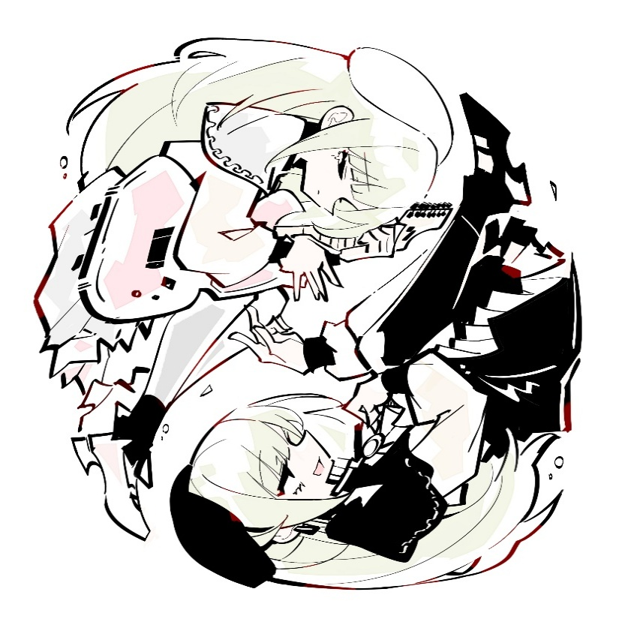
 | 9 |  |  |  |  | / |  |  | 13
 | 法术值 |  |  |  |  |  |  | / | 14

 | 法术简易速查 |  |  |  |  |  |  |  |  |  |  |  |  |  |  |  | 法术效果
 | 法术名 |  |  |  |  |  |  | 施法距离 |  |  |  |  |  |  |  |  | 你在施法距离内创造一个魔法效应。从下述效应中选择一项。如果你多次施展该法术，则可以同时维持至多三个不同的非即时效应。 • 感官效应Sensory Effect。 你创造一个立即生效的，无害的感官效应，比如一束火花，一阵风，微弱音乐或古怪的臭味。 • 玩火Fire Play。 你立即点燃或熄灭一根蜡烛、一根火把或一处小篝火。 • 清洁或弄脏Clean or Soil。 你立即清洁或弄脏一个体积不大于1立方尺的物件。 • 次级感觉Minor Sensation。 你使一个不大于1立方尺的非活体物质变冷、变暖或对其调味，持续1小时。 • 魔法印记Magic Mark。 你在一个物件或一个表面上创造一块色斑，一个小印记，或者一个徽记，持续1小时。 • 次级造物Minor Creation。 你创造出一个非魔法小饰品或一张虚幻图像，其大小不能超过你的手掌大小，它会持续存在至下个你的回合结束为止。一个小饰品不能造成伤害，也不值任何钱。
 |  |  |  |  |  |  |  | 10尺
 | 施法时间 |  |  |  |  | 法术系别 |  |  |  |  | 持续时间
 | 动作 |  |  |  |  | 变化 |  |  |  |  | 至多1小时
 | 法术成分 |  |  |  |  | 语言（V）姿势（S）

 | 适用职业
 | 吟游诗人 术士 魔契师 法师 奇械师

